商标吊牌订购
JUST JEANS辅料订购单

订购公司 | 绮丽集团有限责任公司 |  | 地址 | 山东省青岛市市南区南京路2号绮丽大厦2901
开票公司 | 青岛金海珍工贸有限公司 |  | 送货地址 | 青岛胶州市三里河办事处王家小庄村 金海珍工贸 133 0639 2311宋厂长
JUST JEANS -TOP/DRESS/BOTTOM
图片描述
 |  |  |  | 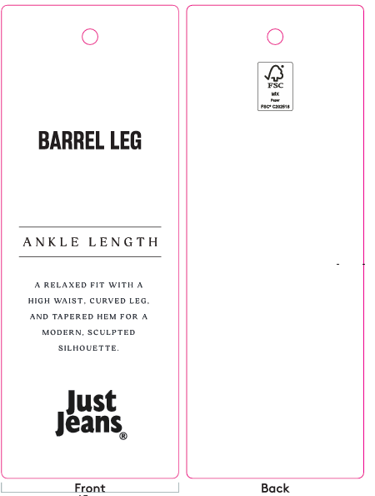 | / | / | 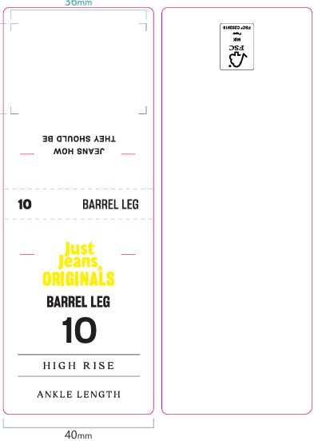 |  |  |  |  |  |  |  |  |  |  |  | 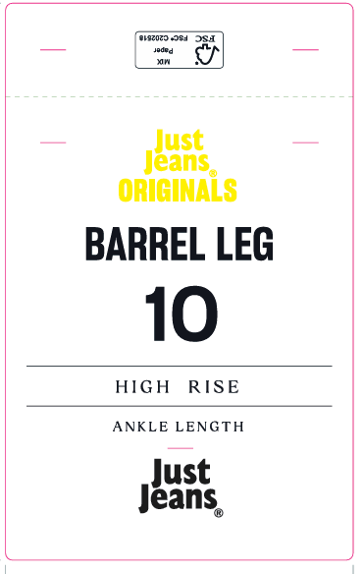
编号 |  |  | JJW-OR-IT-001Origi nals_Innovation Ti cket-STANDARD | JJW-OR-STOriginals _Product Swing Ticket | JJW-ST-001绳子 | JJW-CS-002串绳手工 费2片 | JJW-OR-WTOriginals _Waist Tag |  |  |  |  |  |  |  |  |  |  |  | JJW-OR-PTOriginals _Back Pocket Tag
规格 |  |  | 45mm X 120mm | 45mm X 120mm | 37cm |  | 40mm X 108mm |  |  |  |  |  |  |  |  |  |  |  | 75mm X 120mm
款号 | 颜色 | PO数/件 |  |  |  |  | 6# | 8# | 9# | 10# | 11# | 12# | 14# | 16# | 18# | 20# | 22# | 24# | 6# | 8# | 9# | 10# | 11# | 12# | 14# | 16# | 18# | 20# | 22# | 24#
039468&140730 | KHAKI | 1030 | 1100 | 1100 | 1100 | 1100 | 70 | 110 | 80 | 140 | 95 | 180 | 165 | 110 | 55 | 55 | 30 | 30 | 70 | 110 | 80 | 140 | 95 | 180 | 165 | 110 | 55 | 55 | 30 | 30

合计

